0.1.0
序号 | 简要描述 | 补充描述 | 重现几率 | 几人局 | 第几轮什么阶段 | 你的角色 | 你的当轮顺位 | BUG截图
1 | 快速点击桌位会分身 | 分身会占一个位置，还能开局 | 必定 | 6~8 |  | 所有 |  | 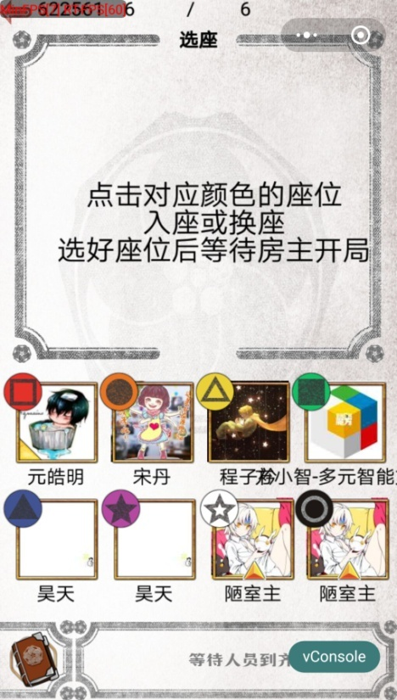
2 | 方震历史记录没有 | 只有被药不然偷袭了才会有个”被药不然偷袭“ | 必定 | 6 | 2 | 方震
3 | 许愿技能有一个没有显示 | 而且这个信息具有问题 | 必定 | 6 | 1~3 | 许愿 |  | 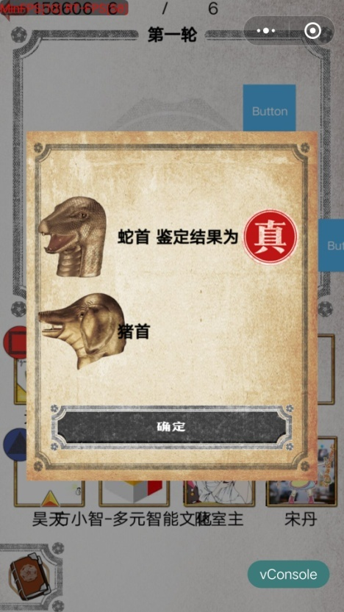
4 | 许愿历史记录显示了有问题的结果 | 两个一样的结果，除了被药不然偷袭后 | 必定 | 6 | 1~3 | 许愿 |  | 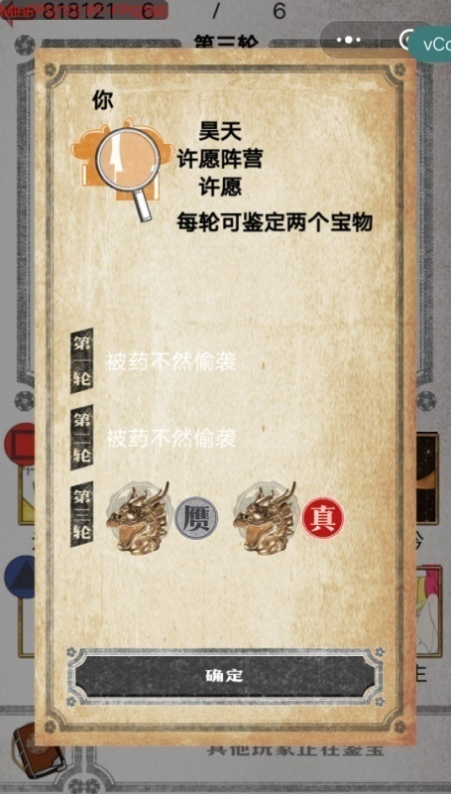
5 | 许愿技能不用选择就可以点确定 |  |  |  |  | 许愿
6 | 无法选择角色 | 选了以后没反应 | 小螃蟹的手机 | 8
7 | 无法更换角色 | 选了一个角色以后再选别的显示已经被人选了（但实际情况是没人选） | 有时候 | 6
8 | 正常操作显示无法鉴定（木户加奈），但是查看历史记录会出现鉴定结果 |  |  | 6 | 1 | 木户加奈 | 5 | 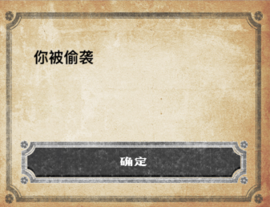 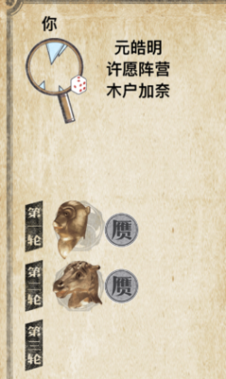
9 | 关掉微信后再次打开，已经退出游戏房进入开始界面，切出游戏以后再进入不能继续游戏，界面卡住 |  |  |  |  | 黄烟烟
10 | 鉴定以后没有显示鉴定结果 |  |  |  | 3 | 木户加奈 |  | 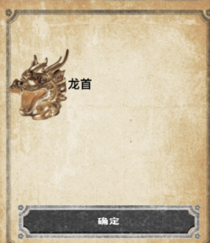
11 | 不关微信重开一局会留下之前对局里的残影 |  | 必定 |  |  | 黄烟烟
12 | 6人局选角色出现了郑国渠和姬云浮 |  | 必定 |  |  |  |  | 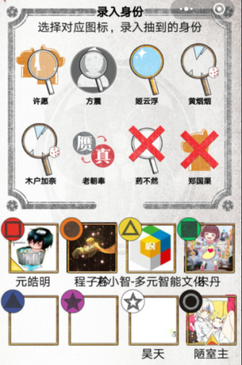
13 | 游戏忽然卡住无法继续 | 点击无反应 | 偶尔 |  |  | 木户加奈
14 | 老朝奉最后一名技能用不了 | 双系统都会出现 | 小概率 | 6 | 第1轮自己鉴宝 | 老朝奉 | 6 | 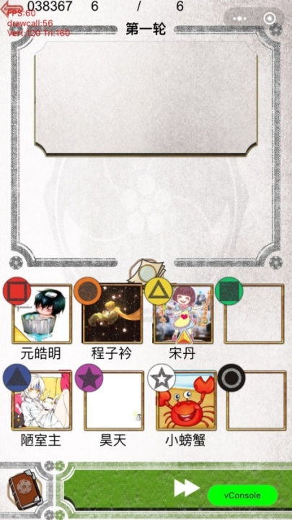
15 | 看不到同阵营，也看不到第二局的情况 | 双系统都会出现 | 必定 | 6 | 不论什么阶段都会 | 老朝奉 药不然 | 任何 | 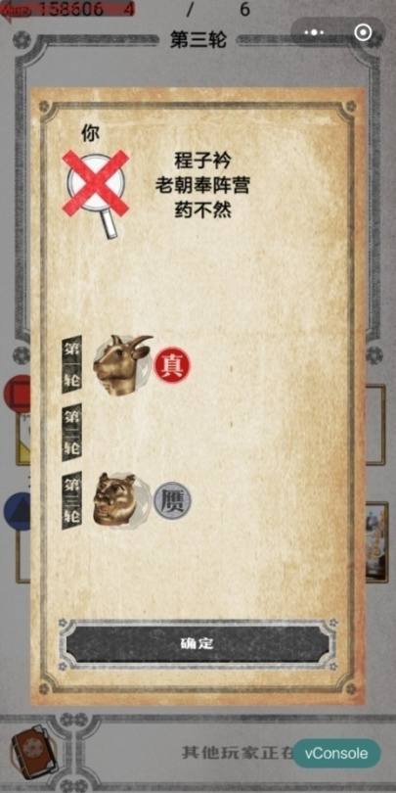
16 | 鉴定如果不点兽首就跳过 | 双系统都会出现 | 必定 | 6 | 不论什么阶段都会 | 任何人 | 任何 | 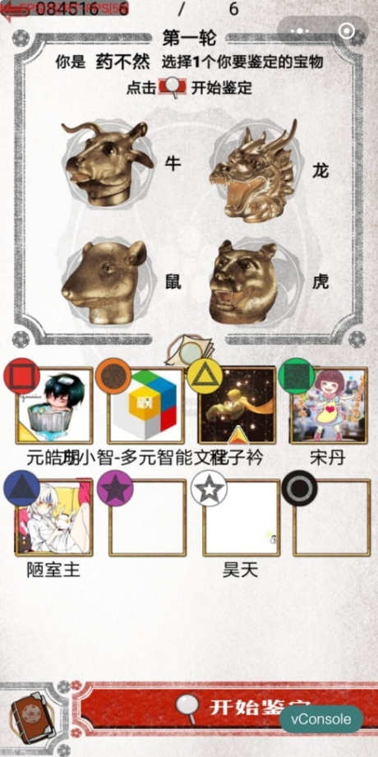
17 | 药不然技能会出现AOE | 药不然对老朝凤使用了技能，木户加奈也被偷袭了 | 小概率 | 6 | 第2轮自己鉴宝 | 任何人 | 2
18 | 老朝奉被药不然偷袭游戏无法进行 | 双系统都会出现 | 大概率 | 6 | 第2轮自己鉴宝 | 老朝奉 | 5
19 | 老朝奉最后一名被偷袭会无法用技能 | 双系统都会出现 | 必定 | 6 | 第2轮自己鉴宝 | 老朝奉 | 6
20 | 同一轮有两人被偷袭，其中包含老朝奉，老朝奉会无法指定人 | 双系统都会出现 | 必定 | 6 | 第2轮自己鉴宝 | 老朝奉 | 6
UI、配置等问题
1 | 身份描述问题 | 每个角色的身份描述都有问题 | 必定 | 6~8 | 身份选择阶段 | 都有
2 | 图片问题 |  | 必定
3 | 名字太长遮挡其他玩家名字 |  | 必定
4 | 结束后的计分界面
5
7 | 投票以后第一的兽首不显示 |  | 必定 |  | 每次 |  |  | 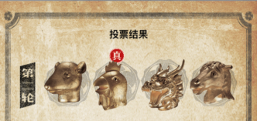

0.1.2
序号 | 简要描述 | 补充描述 | 重现几率 | 几人局 | 第几轮什么阶段 | 你的角色 | 你的当轮顺位 | BUG截图
1 | 游戏中做局，默认开局是两人局 |  | 必定
2 | 如果太长时间没有行动，游戏会掉 |  | 必定 | 8
3 | 历史记录中，姬云浮的显示的两次都是被偷袭 | 在第一局中，姬云浮鉴了宝，第二局才被偷袭 | 必定 | 8
4 | 许愿鉴宝结果有问题 |  | 必定
5 | 方震没有历史记录 | 被药不然偷袭了就有
6 | 姬云浮和许愿被药不然连坐了 |  | 必定
7 | 姬云浮被偷袭后，未来显示的东西错误 | 应该显示为无法鉴定 | 必定
11 | 只鉴定了第一轮，历史记录却出现了第三轮的鉴定结果 |  | 小几率 | 7 | 1 | 郑国渠 |  | 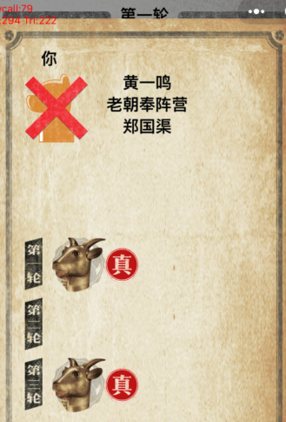
12 | 被药不然偷袭以后不能鉴定，但技能可以用 | 被偷袭后用盖宝技能，木户加奈和黄烟烟始终无法鉴定，老朝奉偶尔会无法鉴定 | 必定 | 7 | 1,2 | 郑国渠 |  | 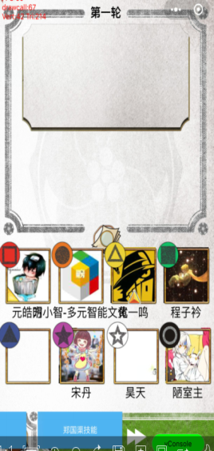
13 | 老朝奉最后一名的时候进行不了发言环节 | 双系统都会出现 | 小概率 | 7 | 第1轮自己鉴宝 | 老朝奉 | 7 | 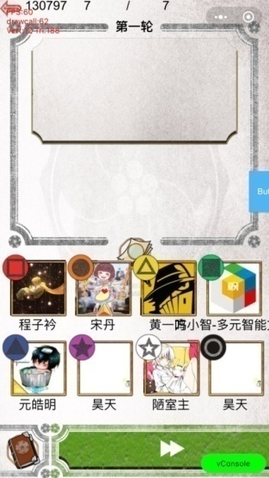
14 | 药不然鉴定的时候兽首印花图标会多 | 安卓 | 小概率 | 8 | 第1轮自己鉴宝 | 药不然 | 2
15 | 药不然偷袭姬云浮，许愿也受技能影响 | 双系统都会出现 | 小概率 | 8 | 第2轮自己鉴宝 | 药不然 | 5

0.1.3
序号 | 简要描述 | 补充描述 | 重现几率 | 几人局 | 第几轮什么阶段 | 你的角色 | 你的当轮顺位 | BUG截图
1 | 游戏会出现莫名其妙一个玩家卡住的情况 |  |  |  |  | 任何
2 | 姬云浮历史记录中没有技能描述 |  | 必定 | 8 |  | 姬云浮
3 | 录入身份姬云浮没有信息 |  |  | 8 |  | 姬云浮
4 | 部分玩家加载不出其他玩家 | 而且卡住了 |  | 8 |  | 任何 |  | 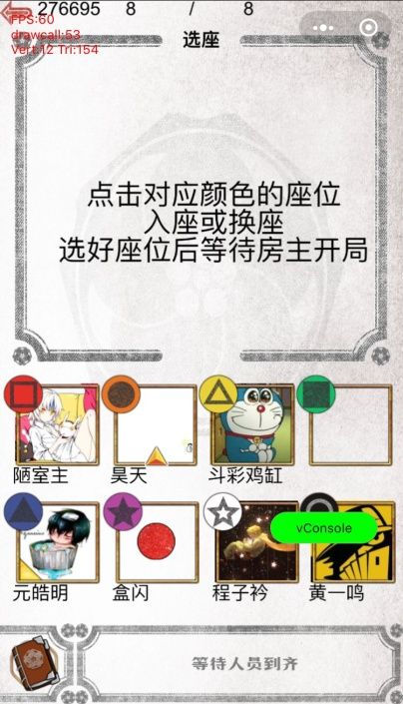
5 | 方震没有历史记录 | 第一轮有，第二轮没有，在一定情况下三轮都没有 |  | 8 |  | 方震
6 | 游戏没有大退，只是小退的话，在上一把游戏中药不然偷袭的玩家会在下一局游戏被偷袭 |  |  | 8 |  | 方震
7 | 许愿第一局第一个行动，显示被药不然偷袭？ |  |  | 8 |  | 许愿
8 | 姬云浮如果被偷袭就永久被偷袭了 | 简单的退出房间还会影响到下一局游戏，如果大退出就没有这个问题了 |  | 8 |  | 姬云浮 |  | 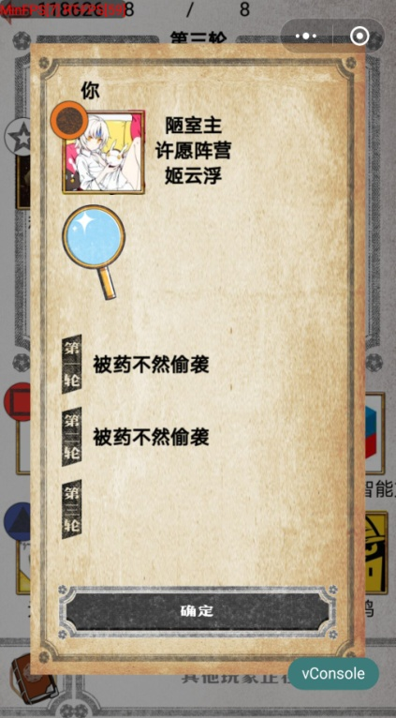
9 | 郑国渠查看历史记录时不会显示技能描述也不会显示第几轮盖了哪个宝 | 选择角色时也不会显示技能描述 | 必定 |  |  | 郑国渠 |  | 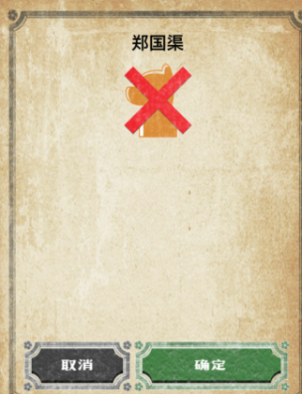 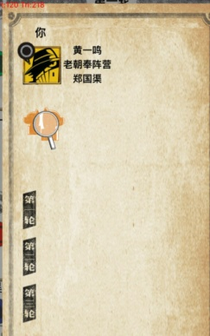
10 | 当前行动玩家较长时间不操作时，游戏会卡住无法继续 |  | 小几率 |  |  | 黄烟烟 |  | 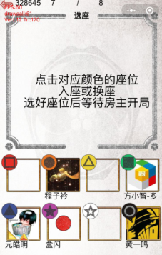
11 | 郑国渠盖宝后老朝奉还是能鉴定 |  | 必定 |  |  | 郑国渠
12 | 正常操作显示无法鉴定（木户加奈），但是查看历史记录会出现鉴定结果且均为赝 |  |  | 6 | 1 | 木户加奈 | 5
13 | 关掉微信后再次打开，已经退出游戏房进入开始界面，切出游戏以后再进入不能继续游戏，界面卡住 |  |  | 6 |  | 黄烟烟
14 | 鉴定以后没有显示鉴定结果 |  |  | 6 | 3 | 木户加奈
15 | 投票以后第一的兽首不显示 |  | 必定 | 6 | 每次
16 | 不管几人局选角色都会出现郑国渠和姬云浮 |  | 必定 | 6，7
17 | 游戏忽然卡住无法继续 | 点击无反应 | 小几率 | 6 |  | 木户加奈
18 | 只鉴定了第一轮，历史记录却出现了第三轮的鉴定结果 | 只有郑国渠有这种情况 | 小几率 | 7 | 1 | 郑国渠
19 | 在座位上突然消失了 | IOS | 小概率 | 7 | 准备阶段 | 老朝奉 | 0
20 | 来回换座位会变卡 | 双系统 | 必定 | 7 | 准备阶段 | 老朝奉 | 0
21 | 来回换座位别人头像会变成我的头像 | 双系统 | 必定 | 7 | 准备阶段 | 老朝奉 | 0
22 | 没有偷袭人的记录 | 双系统 | 必定 | 任何 | 任何 | 药不然 | 任何 | 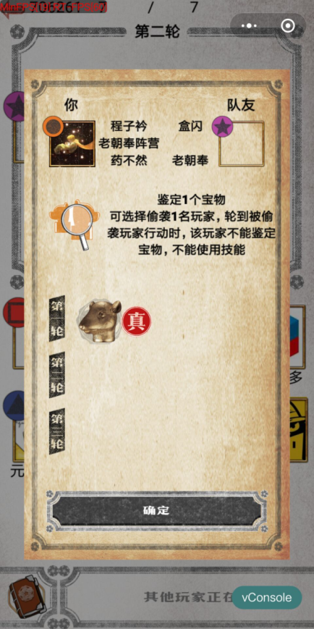
23 | 老朝奉记录出错显示被偷袭 | 双系统 | 小概率 | 7 | 1 | 老朝奉 | 2
24 | 文字框还是残留着上一句的投票信息 | 双系统 | 必定 | 7 | 任何 | 任何 | 任何

